Баг-репорты
ID | Краткое описание | Подробное описание | Шаги по воспроизведению | Воспроизводимость | Важность | Срочность | Симптом | Возможность обойти | Окружение | Комментарий | Приложения
1 | Удаление бота из приложения | Удаление бота через Телеграмм не удаляет бот из приложения ОР: Бот должен удаляться из приложения используя либо возможности самого приложения, либо через BotFather в Телеграмм. ФР: Бот отображается в системе даже после удаления через Телеграмм. Взаимодействовать с ним тем не менее нельзя | 1)Удалить бота используя BotFather в Телеграмм 2)Войти в систему под своим логином и паролем | Всегда | Critical | High | Взаимодействие с ботами | Нет | Firefox v.109.0.1 Edge v. 109.0.1518.70 Chrome v. 110.0.5481.100 | В самом приложении отсутствует возможность удалять ботов, однако если сделать это через Телеграмм бот в приложении также не удаляется.
2 | Создание нового бота после удаления старого | После удаления бота, если создать новый он не отобразится в приложении ОР: Создавая бот в Телеграмм он должен отобразиться и в приложении ФР: Новый бот в приложении не появляется | 1)Удалить бота используя BotFather в Телеграмм 2)Войти в систему под своим логином и паролем 3)Создать бота используя BotFather в Телеграмм | Всегда | Blocker | High | Взаимодействие с ботами | Нет | Firefox v.109.0.1 Edge v. 109.0.1518.70 Chrome v. 110.0.5481.100 | Невозможность взаимодействия с удалённым ботом (см. баг-репорт 1) и отсутствие возможности создать новый делает использование приложения нецелесообразным
3 | Кликабельный логотип может вывести из учётной записи | Кнопка слева вверху уводит на предыдущую страницу и может вывести из учётной записи ОР: Данная кнопка не должна выводить из учётной записи ФР: Осуществляется выход | 1)Войти в систему 2)Нажать на кликабельный логотип приложения | Всегда | Minor | Low | GUI | Нет | Firefox v.109.0.1 Edge v. 109.0.1518.70 Chrome v. 110.0.5481.100 | Данный кликабельный логотип не должен выводить из учётной записи. Необходимо уточнить должна ли эта кнопка уводить на предыдущую страницу.
4 | Кнопка "Войти" кликабельна только на самом слове | Кнопка войти кликабельна только на самом слове, а не по всей своей функциональной поверхности ОР: Кнопка должна быть кликабельна по всей поверхности, отмеченной чёрным цветом ФР: Кнопка кликабельна только на самом слове "Войти" | 1)Зайти на стартовую страницу приложения 2)Навести курсор на кнопку "Войти" | Всегда | Trivial | Low | GUI | Нет | Firefox v.109.0.1 Edge v. 109.0.1518.70 Chrome v. 110.0.5481.100
5 | Кнопка в виде треугольника со стрелками выдаёт ошибку | Кнопка в виде треугольника со стрелками выдаёт ошибку ОР: Показывает модальное окно с QR-кодом, если он есть ФР: Выдаёт ошибку | 1)Зайти на стартовую страницу приложения 2)Войти в систему 3)Нажать на бота 4)Кликнуть на кнопку в виде треугольника со стрелочками (в окне бота, рядом с кнопкой редактировать) | Всегда | Major | High | GUI | Нет | Firefox v.109.0.1 Edge v. 109.0.1518.70 Chrome v. 110.0.5481.100 | Данный элемент интерфейса выдаёт окно с сомнительной информативностью | 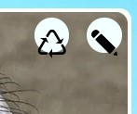
6 | Смещение кнопок на панели бота | Две копки в виде карандаша и треугольника отображаются неверно ОР: Обозначения кнопок должны оставаться в рамках белого круга ФР: Обозначения кнопок смещены вниз | 1)Зайти на стартовую страницу приложения 2)Войти в систему 3)Нажать на бота | Всегда | Trivial | Low | GUI Вёрстка | Нет | Firefox v.109.0.1 Edge v. 109.0.1518.70 Chrome v. 110.0.5481.100
7 | Некликабельные кнопки под панелью бота | Три кнопки под панелью бота некликабельны ОР: Кнопки должны иметь функциональное назначение ФР: Кнопки некликабельны | 1)Зайти на стартовую страницу приложения 2)Войти в систему 3)Нажать на бота | Всегда | Major | Medium | GUI | Нет | Firefox v.109.0.1 Edge v. 109.0.1518.70 Chrome v. 110.0.5481.100 |  | 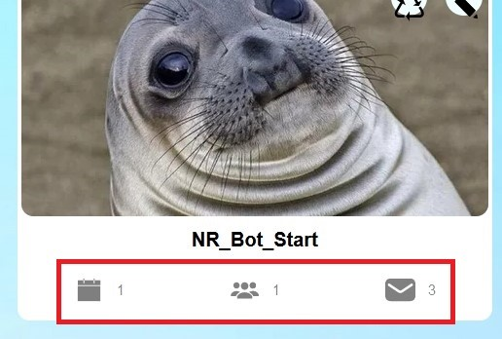
8 | Не удаляются сообщения бота через Телеграмм | При удалении сообщения бота в Телеграмм, сообщение остаётся в приложении ОР: Сообщение должно быть удалено ФР: Сообщение остаётся | 1)Написать текстовое сообщение от лица бота в Телеграмм 2)Войти в систему 3)Нажать на бота 4)В Телеграмм удалить сообщение от бота (шаг 1) | Всегда | Critical | Medium | Взаимодействие с ботами | Нет | Firefox v.109.0.1 Edge v. 109.0.1518.70 Chrome v. 110.0.5481.100
9 | Не отображаются данные об аккаунте и ботах | Баг ситуативен. Предположительно появляется при смене вкладок в браузере ОР: Бесперебойная работоспособность ключевых функций ФР: Не отображаются данные об аккаунте и ботах | 1)Войти в систему 2)Переходить по вкладкам браузера | Появляется периодически. Замечен только на одном браузере | Critical | High | Взаимодействие с ботами | Сделать логаут и войти в систему снова | Firefox v.109.0.1 |  | 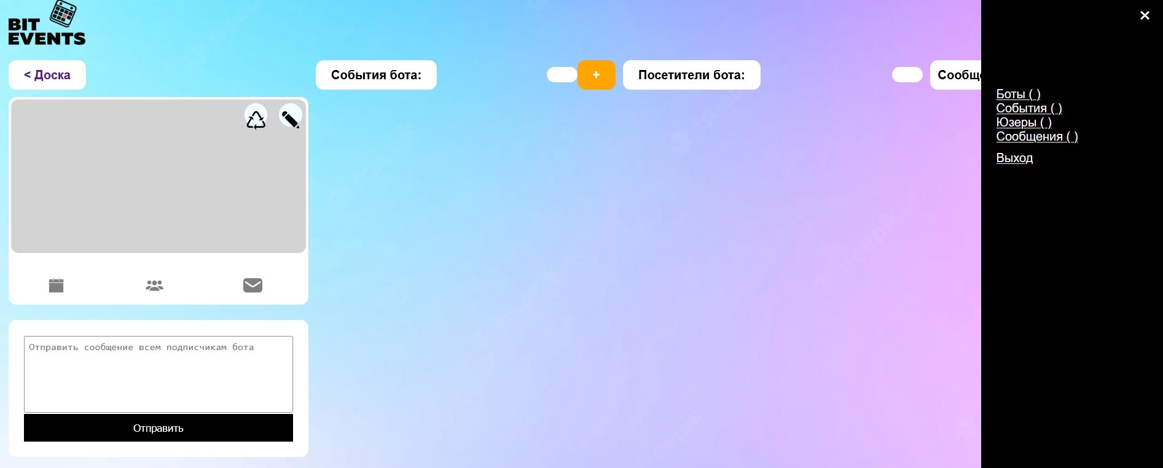
10 | Отображение текста на главной странице | ОР: Текст читабелен и не налезает на другой ФР: Текст смешивается с другими графическими объектами | 1)Зайти на главную страницу приложения 2)Скролить мышкой вниз до обнаружения дефекта (см. Приложения) | Всегда | Minor | Low | GUI Вёрстка | Нет | Firefox v.109.0.1 Edge v. 109.0.1518.70 Chrome v. 110.0.5481.100
11 | Создание события на прошедшую дату | ОР: Событие не должно быть создано т.к. дата неактуальна ФР: Событие создаётся | 1)Зайти на страницу приложения 2)Авторизоваться 3)Кликнуть на бота 4)Нажать на символ " + " верху экрана рядом с надписью "События бота" 5)Заполнить поля: "Заголовок", "Описание", "Текст рассылки" 6)Установить дату на уже прошедшую 7)Нажать на кнопку "Сохранить" | Всегда | Major | High | Взаимодействие с ботами. Создание события | Нет | Firefox v.109.0.1 Edge v. 109.0.1518.70 Chrome v. 110.0.5481.100
12 | Изменение даты в событии на прошедшую | ОР: Событие не должно быть отредактировано т.к. дата неактуальна ФР: Событие редактируется | 1)Зайти на страницу приложения 2)Авторизоваться 3)Кликнуть на бота 4)Выбрать событие 5)Отредактировать дату на уже прошедшую в настройках (кнопка с карандашом) 6)Нажать на кнопку "Сохранить" | Всегда | Major | High | Взаимодействие с ботами. Редактирование события | Нет | Firefox v.109.0.1 Edge v. 109.0.1518.70 Chrome v. 110.0.5481.100
13 | После логаута ввод пароля не требуется | Если после логаута нажать на браузере кнопку "возврат на предыдущую страницу" будет осуществлён повторный вход в систему без ввода логина и пароля ОР: После логаута нельзя использовать учётную запись. Только после повторного ввода пароля ФР: Аккаунтом можно пользоваться без ограничений | 1)Зайти на страницу приложения 2)Авторизоваться 3)В гамбургер меню справа вверху выбрать "Выход" 4)Нажать на кнопку "возврат на предыдущую страницу" в браузере | Всегда | Critical | High | Безопасность | Нет | Firefox v.109.0.1 Edge v. 109.0.1518.70 Chrome v. 110.0.5481.100
14 | При удалении заголовка события оно становится некликабельным | При удалении заголовка события оно становится некликабельным и не редактируемым ОР: Событие можно отредактировать ФР: Взаимодействовать с событием нельзя никаким образом | 1)Зайти на страницу приложения 2)Авторизоваться 3)Кликнуть на бота 4)Нажать на символ " + " верху экрана рядом с надписью "События бота" 5)Заполнить поля: "Заголовок", "Описание", "Текст рассылки" 6)Нажать на кнопку "Сохранить" 7)Отредактировать событие, удалить заголовок 8)Сохранить изменения | Всегда | Critical | High | Взаимодействие с ботами. Редактирование события | Нет | Firefox v.109.0.1 Edge v. 109.0.1518.70 Chrome v. 110.0.5481.100 |  | 

